ЗМІСТ
м.Київ, вул.Святошинська, 23
+38 (050) 311 73 06; +38 (097) 053 70 07; +38 (093) 141 00 11
e-mail: pn20ua@gmail.com www.pn20.com.ua

ЗОВНІШНЯ КАНАЛІЗАЦІЯ ТА ДРЕНАЖ "PipeLife" (ПОЛЬЩА)
Дренажні труби з ПВХ , ПЕ, ПП

НОВИНКА!!! Тунелі дренажні

Дренажні блоки "STORMBOX"

ПП Pragma® гофрована двошарова каналізація

Зовнішня каналізація з ПВХ

Система каналізаційних колодязів д.315, 400 та 600 мм

ЗОВНІШНЯ КАНАЛІЗАЦІЯ ТА ДРЕНАЖ "TehnoWorld" (РУМУНІЯ)

Труби гофровані для зовнішньої каналізації

Двостінний гофрований дренаж DRENCOR

Труби ПВХ для зовнішньої каналізації TehnoWorld

КОМПОЗИТНІ КОЛОДЦІ ТА ЛЮКИ "VULKAN" (УКРАЇНА)

Композитний колодязь VULKAN Діаметр - 1000 мм (Україна)

ЛЮКИ КОМПОЗИТНІ (Україна)

ДРЕНАЖ ТРУБИ
м.Київ, вул.Святошинська, 23
+38 (050) 311 73 06; +38 (097) 053 70 07; +38 (093) 141 00 11
e-mail: pn20ua@gmail.com www.pn20.com.ua
Дренажні системи
Труба дренажна SN4 одностінна, гнучка в бухтах, ПВХ
 | Діаметр d, мм | бухта довжина (м) | Ціна, EUR/м | Призначення (зони використання)
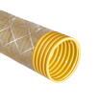 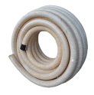 | 50 | 50 | 2.00 | Території з низьким транспортним навантаженням
 | 65 | 50 | 2.15 | 1. ✅ Газони
 |  | 150 | 2.15
 | 80 | 50 | 2.45 | 2. 🚶‍♂️ Пішохідні доріжки, тротуари
 |  | 100 | 2.45
 | 100 | 50 | 3.50 | 3. 🏞 Присадибні ділянки, садки, клумби
 | 125 | 50 | 6.00
 | 160 | 50 | 8.00 | 4. 🌳 Озеленені зони міжбудинкових просторів
 | 200 | 45 | 11.45
 | 50 у ГЕОТЕКТИЛІ | 50 | 2.35 | 5. 🏕 Ландшафтні проєкти, дренаж навколо басейнів, терас
 | 100 у ГЕОТЕКСТИЛІ | 25 та 50 | 3.90
 | 160 у ГЕОТЕКСТИЛІ | 50 | дог
Труба дренажна SN6 двостінна, гнучка в бухтах, ПЕ
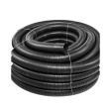
 | Діаметр d, мм | бухта довжина (м) | Ціна, EUR/м | Призначення (зони використання)
 | 75 | 50 | 2.20 | Території з помірним транспортним навантаженням:
 | 110 | 50 | 3.50 | 🚗 Паркінги для легкових авто (громадські, приватні)
 | 160 | 50 | 8.00 | 🏡 Під’їзні шляхи до житлових будинків
 | 200 | 25 | 12.00 | 🏢 Двори багатоквартирних будинків

Труба дренажна Pragma® SN8 двостінна у відрізках по 6м, ПП
 | d зовнішній, мм | Градус перфораціі | Ціна EUR/м | Призначення (зони використання)
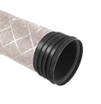 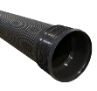 | 110 | 120; 220; 360 | 9.50 | Території з важким транспортним навантаженням:
 | 110 у ГЕОТЕКСТИЛІ | 120; 220; 361 | дог. | 🚛 Проїжджі частини з інтенсивним рухом (основні дороги, автостради)
 | 160 | 120; 220; 360 | 14.95
 | 160 у ГЕОТЕКСТИЛІ | 120; 220; 361 | дог. | 🚚 Виробничі території — логістичні центри, складські комплекси, промислові об'єкти
 | 200 | 120; 220; 360 | 17.10
 | 200 у ГЕОТЕКСТИЛІ | 120; 220; 361 | дог. | 🅿 Стоянки великогабаритного транспорту, автобусів
 | 250 | 120; 220; 360 | 31.70 | 🚜 Сільськогосподарські траси для руху важкої техніки (комбайни, трактори)
 | 315 | 120; 220; 360 | 43.30
 | 400 | 120; 220; 360 | 73.20 | 🛒 Мегамаркети, ТРЦ, автозаправки — дренаж у зонах доступу автотранспорту
 | d внутрішній, мм | Градус перфораціі | Ціна EUR/м
 | 500 | 120; 220; 360 | 146.20 | 🛠Будівельні майданчики — тимчасові дороги для в'їзду спецтехніки
 | 600 | 120; 220; 360 | 193.30
 | 800 | 120; 220; 360 | 330.70 | ⚙️ Системи дренажу біля мостів, тунелів, колекторів
 | 1000 | 120; 220; 360 | 466.40 | 🧱 Дренаж навколо очисних споруд, каналізаційних насосних станцій
Фасоні частини до гнучких дренажних труб SN4 |  |  |  | Геотекстиль голкопробивний
Найменування |  | d внутрішній, мм | Ціна EUR/шт | Найменування | Ціна грн/м2
З'єднання (муфта) дренажних труб ПВХ |  | 100 | 1.80 | Геотекстиль 150 г/м2 (матеріал нетканий), колір- білий, сірий, чорний, ширина 2м. | 40.00

Трійник 90° для дренажних труб ПВХ |  | 100 | 9.25 | Геотекстиль 200 г/м2 (матеріал нетканий), колір- білий, сірий, чорний, ширина 2м. | 50.00

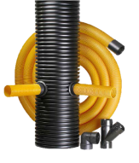
З'єднання 90° для дренажних труб ПВХ |  | 100 | 11.35

Заглушка для дренажних труб ПВХ |  | 100 | 4.00

ТУНЕЛІ
м.Київ, вул.Святошинська, 23
тел. +38 050-311-73-06;
097-053-70-07; 093-141-00-11;
e-mail: pn20ua@gmail.com www.pn20.com.ua

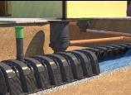
НОВИНКА!!! Дренажні тунели F-WATER
Пропонуємо Вам Дренажні тунели FRUKKO
МІСТКІСТЬ 310 л/м2
ВАГА - 9.5 кг
Призначення: розподіл, накопичення та інфільтрація дощової води, та, побутових стічних вод після очисних споруд і септиків

Елементи тунеля F-WATER
Найменування |  | Довжина / Товщина (мм) | Висота виробу, h (мм) | Ширина D (мм) | Загальна вага, кг | Ціна, евро
 | Дренажний тунель F-WATER | 1200 | 400 | 800 | 9.50 | 90.00
 | Заглушка дренажного тунелю F-WATER |  | 400 | 700 | 1.80 | 25.00
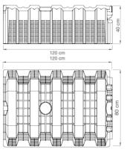
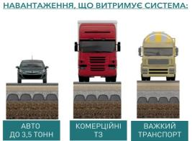

 | З питань придбання звертайтесь у відділ продажу:
 | + 38 050 311 73 06
 | +38 068 355 13 27

Дренаж БЛОКИ
03115, м.Київ, вул.Святошинська, 23
+38 (050) 311 73 06; +38 (097) 053 70 07; +38 (093) 141 00 11
e-mail: pn20ua@gmail.com www.pn20.com.ua
ДРЕНАЖНІ БЛОКИ - "STORMBOX" ("PipeLife")

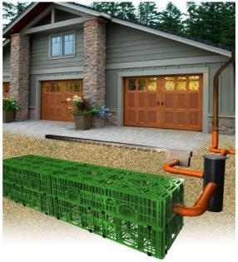
 | Найменування | Ціна EUR, шт
 | Дренажний модуль STORMBOX 1200x600x300 | 95.00
 | Дно (грунтова плита) модуля STORMBOX | 45.00
 | З'єдувальна клипса | 0.35

Переваги використання системи STORMBOX
· Значне скорочення витрат на відведення дощової води;
· Найбільша стійкість до горизонтального навантаження серед аналогів;
· Високий об'єм поглинання води 206 л;
· Висока активна поверхня отворів більш ніж 50%;
· Можливість під'єднання трубопроводів Ø110, (125), 160 и 200, 250 мм;
· Велика кількість наскрізних отворів у бокових та верхніх стінках;
· Можливість перетину навпіл та збірки паралельно-послідовним методом;
· Вага всього 8 кг;
· Легкий монтаж;
· Невелика висота робить можливим монтаж при високому рівні грунтових вод;
· Горизонтальний та вертикальний дренаж.

PRAGMA ГОФРА
03115, м.Київ, вул.Святошинська, 23
+38 (050) 311 73 06; +38 (097) 053 70 07; +38 (093) 141 00 11
e-mail: pn20ua@gmail.com www.pn20.com.ua
Зовнішня каналізація ПП Pragma® гофрована двошарова
("PipeLife", Польща)
СИСТЕМА OD (по зовнішньому діаметру)
Найменування | D зовнішній/ D внутрішній (мм) |  | Ціна EUR/ труба 6м | Найменування | Розмір (мм) | Розмір (мм) | Ціна EUR/шт
 | 110 | /95 | 73.90
Труба з розтрубом та ущільнюючим кільцем L=6м | 160 | /139 | 89.50 | 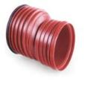 Перехід (редукція) Pragma® | 200 | 160 | 20.60
 | 200 | /174 | 133.15 |  | 250 | 200 | 67.10
 | 250 | /218 | 247.45 |  | 315 | 200 | 74.00
 | 315 | /276 | 336.95 |  | 315 | 250 | 76.75
 | 400 | /348 | 570.70 |  | 400 | 250 | 93.90
 | 500 | /435 | 669.40 |  | 400 | 315 | 105.30
 | 630 | /548 | 923.50 |  | 500 | 400 | 260.85
Найменування | D зовнішній/ D внутрішній (мм) |  | Ціна EUR/ труба 3м |  | 630 | 500 | 429.00
Труба з розтрубом та ущільнюючим кільцем L=3м | 160 | /139 | 34.30 | 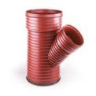 Трійник 45° | 160 | 160 | 29.20
 | 200 | /174 | 49.90 |  | 200 | 160 | 29.85
 | 250 | /218 | 82.70 |  |  | 200 | 37.10
 | 315 | /276 | 120.10 |  | 250 | 160 | 67.75
 | 400 | /348 | 201.25 |  |  | 200 | 77.20
 | 500 | /435 | 315.10 |  | 315 | 160 | 98.95
 | 630 | /548 | 516.35 |  |  | 200 | 81.90
Найменування | Розмір (мм) | Кут ( °) | Ціна EUR/шт |  |  | 250 | 260.00
Відвід (коліно) | 160 | 15o | 15.60 |  | 400 | 160 | 322.55
 |  | 30o | 15.60 |  |  | 200 | 371.60
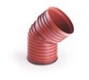
 |  | 45o | 15.60 |  |  | 250 | 388.45
 | 200 | 15o | 35.90 |  |  | 315 | 431.40
 |  | 30o | 35.90 |  | 500 | 160 | 436.00
 |  | 45o | 30.85 |  |  | 200 | 413.15
 |  | 90o | 84.25 |  |  | 315 | 471.90
 | 250 | 15o | 34.30 |  | 630 | 200 | 638.90
 |  | 30o | 34.30 |  |  | 315 | 723.40
 |  | 45o | 34.30 |  |  | 500 | 755.35
 |  | 90o | 111.20 | Заглушка | 160 |  | 11.90
 | 315 | 15o | 51.35 |  | 200 |  | 16.25
 |  | 30o | 50.25 |  | 250 |  | 33.20
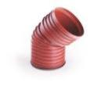
 |  | 45o | 50.25 |  | 315 |  | 85.50
 |  | 90o | 162.10 |  | 400 |  | 91.20
 | 400 | 15o | 177.85 |  | 500 |  | 317.60
 |  | 30o | 180.95 |  | 630 |  | 377.85
 |  | 45o | 213.70 | Ущільнююче та фіксуююче кільце | 160 |  | 3.45
 |  | 90o | 273.00 |  | 200 |  | 5.15
 | 500 | 15o | 230.90 |  | 250 |  | 8.90
 |  | 30o | 241.80 |  | 315 |  | 12.00
 |  | 45o | 322.90 |  | 400 |  | 21.85
 |  | 90o | 374.40 |  | 500 |  | 59.60
 | 630 | 15o | 538.20 | Ущільнююче кільце | 160 |  | 1.45
 |  | 30o | 555.35 |  | 200 |  | 3.45
 |  | 45o | 724.10 |  | 250 |  | 5.35
 |  | 90o | 895.70 |  | 315 |  | 9.70
Муфта з ущільнюючими кільцями | 160 |  | 12.35 |  | 400 |  | 15.60
 | 200 |  | 22.15 |  | 500 |  | 27.15
 | 250 |  | 27.80 |  | 630 |  | 33.75
 | 315 |  | 33.20 | Перехід труба Pragma®-розтруб ПВХ | 160 |  | 9.70
 | 400 |  | 62.15 |  | 200 |  | 15.45
 | 500 |  | 69.15 |  | 250 |  | 29.85
 | 630 |  | 109.70 |  | 315 |  | 49.35
 |  |  |  |  | 400 |  | 93.00
 |  |  |  |  | 500 |  | 114.05

СИСТЕМА ID (по внутрішньому діаметру)
Найменування | D внутрішній (мм) / D зовнішній (мм) |  | SN8 Ціна EUR/труба 6м | Найменування | Розмір (мм) |  | EUR/шт.
Труба SN8 з розтрубом та ущільнюючим кільцем L=6м | 200 | /228,4 | 113.76 | Муфта з ущільнюючими кільцями | 200 |  | 14.70
 | 250 | /284,9 | 183.89 |  | 250 |  | 19.40
 | 300 | /343,2 | 249.80 |  | 300 |  | 30.30
 | 400 | /457,8 | 443.94 |  | 400 |  | 51.20
 | 500 | /573,0 | 673.00 |  | 500 |  | 61.90
 | 600 | /688,0 | 1030.90 |  | 600 |  | 86.80
 | 800 | /925,2 | 1930.00 |  | 800 |  | 255.20
 | 1000 | /1140,0 | 2769.00 | Перехід (редукція) Pragma® | 500 | 400 | 286.20
Труба SN10 з розтрубом та ущільнюючим кільцем L=6м | D внутрішній (мм) / D зовнішній (мм) |  | SN10 Ціна EUR/труба 6м
 | 200 | /228,4 | 126.10 |  | 600 | 500 | 442.10
 | 250 | /284,9 | 208.00
 | 300 | /343,2 | 254.15 | Перехід ID/OD Pragma® | 300 | 315 | 69.60
 | 400 | /457,8 | 461.70
 | 500 | /573,0 | 707.46
 | 600 | /688,0 | 1089.00 |  | 400 | 400 | 125.50
 | 800 | /925,2 | 2041.00
Труба SN12 з розтрубом та ущільнюючим кільцем L=6м | D внутрішній (мм) / D зовнішній (мм) |  | SN12 Ціна EUR/труба 6м
 | 200 | /228,4 | 108.40
 | 250 | /284,9 | 240.80
 | 300 | /343,2 | 286.10
 | 400 | /457,8 | 543.50
 | 500 | /573,0 | 804.10
 | 600 | /688,0 | 1208.00
Труба SN16 з розтрубом та ущільнюючим кільцем L=6м | D внутрішній (мм) / D зовнішній (мм) |  | SN16 Ціна EUR/труба 6м
 | 200 | /228,4 | 182.70
 | 300 | /343,2 | 353.60
 | 400 | /457,8 | 627.40
 | 500 | /573,0 | 897.70
 | 600 | /688,0 | 1441.00
 | 800 | /925,2 | 2711.00
Труба SN8 з розтрубом та ущільнюючим кільцем L=3м | D внутрішній (мм) / D зовнішній (мм) |  | SN8 Ціна EUR/труба 3м
 | 200 | /228,4 | 60.30
 | 250 | /284,9 | 99.00
 | 1000 | /1140,0 | 1548.00
Труба SN10 з розтрубом та ущільнюючим кільцем L=3м | D внутрішній (мм) / D зовнішній (мм) |  | SN10 Ціна EUR/труба 3м
 | 200 | /228,4 | 68.20
 | 250 | /284,9 | 119.30
 | 300 | /343,2 | 139.10
 | 400 | /457,8 | 255.50
 | 500 | /573,0 | 387.90
 | 600 | /688,0 | 591.00
 | 800 | /925,2 | 1158.00

ПВХ ТРУБА
м.Київ, вул.Святошинська, 23
+38 (050) 311 73 06; +38 (097) 053 70 07; +38 (093) 141 00 11
e-mail: pn20ua@gmail.com www.pn20.com.ua
Зовнішня каналізація ПВХ ("PipeLife", Польща)
Найменування | Розміри SN 4 | Ціна ЄВРО /шт | Найменування | Розміри SN 2 | Ціна ЄВРО /шт

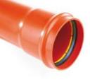 ТРУБА З РОЗТРУБОМ | 110х3,2х500 | 5.10 | 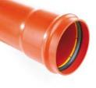 ТРУБА З РОЗТРУБОМ
 | 110х3,2х1000 | 8.20 |  | 110х2,2х1000 | 5.70
 | 110х3,2х2000 | 13.65 |  | 110х2,2х2000 | 9.60
 | 110х3,2х3000 | 20.00 |  | 110х2,2х3000 | 14.00
 | 110х3,2x6000 | 39.35 |  | 110х2,2х6000 | 27.55
 | 160х4,0х500 | 9.65
 | 160х4,0х1000 | 14.90 |  | 160х3,2х1000 | 10.40
 | 160х4,0х2000 | 25.50 |  | 160х3,2х2000 | 17.85
 | 160х4,0х3000 | 37.00 |  | 160х3,2х3000 | 26.00
 | 160х4,0x6000 | 71.33 |  | 160х3,2х6000 | 50.00
 | 200х4,9х1000 | 24.00 |  | 200х3,9х1000 | 16.80
 | 200х4,9х2000 | 46.60 |  | 200х3,9х2000 | 32.60
 | 200х4,9х3000 | 59.15 |  | 200х3,9х3000 | 41.40
 | 200х4,9x6000 | 111.40 |  | 200х3,9х6000 | 78.00
 | 250х6,2х3000 | 122.15 | Фасонні частини
 | 250х6,2x6000 | 230.60 | 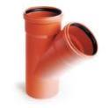 Трійник 45 ° | 110 / 110 | 6.70
 | 315х7,7х3000 | 185.50 |  | 160 / 110 | 11.85
 | 315х7,7x6000 | 350.35 |  | 160 / 160 | 10.55
 | 400х9,8х3000 | 318.15 |  | 200 / 110 | 40.95
 | 400х9,8x6000 | 600.00 |  | 200 / 160 | 21.85
Фасонні частини |  |  |  | 200 / 200 | 28.00
Коліно 15 ° | 110 | 2.75 |  | 250 / 110 | 88.25
 | 160 | 8.55 |  | 250 / 160 | 123.40
 | 200 | 10.55 |  | 250 / 200 | 135.25
 | 250 | 44.25 |  | 250 / 250 | 147.05
 | 315 | 67.90 |  | 315 / 110 | 154.90
 | 400 | 122.85 |  | 315 / 160 | 169.45
Коліно 30 ° | 110 | 4.20 |  | 315 / 200 | 182.70
 | 160 | 8.90 |  | 315 / 250 | 195.45
 | 200 | 11.60 |  | 315 / 315 | 431.00
 | 250 | 64.05 |  | 400 / 110 | 251.35
 | 315 | 96.45 |  | 400 / 160 | 271.20
 | 400 | 170.40 |  | 400 / 200 | 276.65
Коліно 45 ° | 110 | 2.95 |  | 400 / 250 | 291.55
 | 160 | 7.30 |  | 400 / 315 | 307.60
 | 200 | 12.40 | 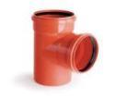 Трійник 87 ° | 110 / 110 | 6.95
 | 250 | 83.00 |  | 160 / 110 | 17.85
 | 315 | 126.85 |  | 160 / 160 | 25.15
 | 400 | 214.20 |  | 200 / 160 | 45.30
Коліно 87 ° | 110 | 3.45 |  | 200 / 200 | 53.15
 | 160 | 8.75 |  | 250 / 110 | 79.75
 | 200 | 16.20 |  | 250 / 160 | 96.25
 | 250 | 142.15 |  | 250 / 200 | 113.40
 | 315 | 213.85 |  | 250 / 250 | 122.30
 | 400 | 357.40 |  | 315 / 315 | 387.90
Ревізія | 110 | 11.50 | Муфта ремонтна/ з'єднувальная | 110 | 4.00
 | 160 | 83.60 |  | 160 | 8.75
 | 200 | 102.20 |  | 200 | 14.75
Редукція ексцентрична | 110 / 160 | 4.90 |  | 250 | 51.85
 | 160 / 200 | 8.55 |  | 315 | 83.15
 | 200 / 250 | 96.10 |  | 400 | 155.40
 | 200 / 315 | 102.15 |  | 500 | 280.00
 | 250 / 315 | 105.40 | Заглушка | 110 | 2.05
 | 250 / 400 | 134.35 |  | 160 | 3.10
 | 315 / 400 | 145.60 |  | 200 | 4.75
 |  |  |  | 250 | 43.00
 |  |  |  | 315 | 65.00
 |  |  |  | 400 | 112.70

КОЛОДЯЗІ 315 400 600
03115, м.Київ, вул.Святошинська, 23
+38 (050) 311 73 06;
e-mail: pn20ua@gmail.com www.pn20.com.ua

Система каналізаційних колодязів
("PipeLife", Польща)
Колодязі каналізаційні 315 мм

 | Артикул | Найменування | Розмір | Ціна EUR за шт.
 | 3496100509 | Телескоп з квадратним чавунним люком | 1,5 т /400Т05D | 90.55
 | 3496100520 |  | 12,5 т /400T30 | 169.65
 | 3496100513 |  | 12,5 т /400 В125 | 142.00
 | 3496100514 |  | 40,0 т /400D400 | 175.95
 | 3496100510 | Телескоп з квадратною чавунною решіткою | 1,5 т /400Т05DК | 94.00
 | 3496100511 |  | 12,5 т /400T30К | 170.25
 | 3496100533 |  | 25,0 т /400Т50К | 267.00
 | 3496100516 |  | 40,0 т /400D400К | 180.30
 | 3496101871 | Телескоп з полімерним люком А 15 | 1,5 т/ 400 | 70.20
 | ТЕХ 315/1,5 | Телескоп 315/ 1,5т з полімерпіщаним круглим люком чорний | 1,5т/ корпус 340мм/ кришка 310мм | 33.00
 |  | Телескоп 315/ 1,5т з полімерпіщаним круглим люком кольоровий (зелений, коричневий) |  | 34.00
 | 33400 | Люк PP для несучої труби 315 | А 1.5 Т | 25.00
 | 3495200424 | Заглушка ПВХ | 315 | 25.00
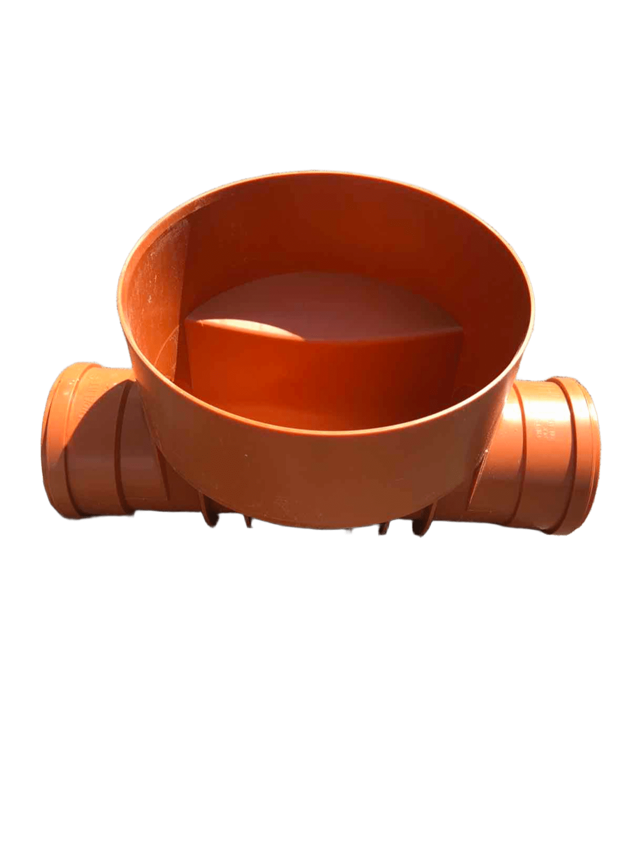
 | 3497100492 | Труба стержньова гофрована д.315 одностінна, довжиною 6 метрів | діаметр внутр. 318мм / зовн. 352мм, довжина 6 метрів | 240.00
 |  | Кінета прохідна для ПВХ труб | 110-110 | 65.00
 | 3496100889 |  | 160-160 | 55.00
 | 3496100890 |  | 200-200 | 60.00
 |  | Кінета збірна для ПВХ труб | 110-110 | 75.00
 | 3496100891 |  | 160-160-160-160 | 60.00
 | 3496100892 |  | 200-200-200-200 | 70.00
 | 934190071 | Ущільньн. гумове кільце 315 | 315 мм | 9.70
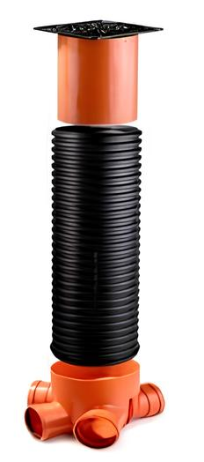 | Колодязь 315 мм стандартної комплектації:
 | 3496101871 | Телескоп з полімерним люком А 15 |  | 70.20
 | 3497100492 | Стержньова гофрована труба д.315 мм, довжина=2м |  | 80.00
 |  | Ущільнююче гумове кільце 315 |  | 9.70
 | 3496100891 | Кінета збірна 315/160 для ПВХ труб |  | 60.00
 | Вартість комплекту: |  |  | 219.90
Колодязі каналізаційні 400 мм
 | Артикул | Найменування | Розмір | Ціна EUR за шт.
 | 3497101542 | Труба стержньова гофрована д.400 двохстінна SN4, довжиною 6 метрів | діаметр внутр. 348мм / зовн. 400мм, довжина 6 метрів | 273.00
 | 934130128 | Телескопічне ущільнююче кільце 400/315 | діаметр внутрішній 315/ зовнішній 400 мм, висота 72мм | 28.00
 | 934130104 | Ущільньнювальне гумове кільце 400 | 400 мм | 15.60
 | 934130061 | Ущільнююче кільце In Situ з 4-ма ребрами 110 мм | діаметр внутрішній 110/ зовнішній 142 мм, висота 65мм | 26.50
 | 934130072 | Ущільнююче кільце In Situ з 4-ма ребрами 160 мм | діаметр внутрішній 160/ зовнішній 180 мм, висота 65мм | 34.75
 | 934130079 | Ущільнююче кільце In Situ з 4-ма ребрами 200 | діаметр внутрішній 200/ зовнішній 287 мм, висота 65мм | 35.90
 |  | Дно колодязя - 400 мм | 400 мм | 19.00
 | 3496100475 | Кінета прохідна для ПП (гофрованих) труб | 160-160 | 73.50
 | 3496100465 |  | 200-200 | 98.50
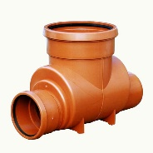 | 3496100590 | Кінета прохідна для ПП (гофрованих) труб | 250-250 | 214.90
 | 3496100618 |  | 315-315 | 229.45
 | 3496100629 |  | 400-400 | 268.85
 | 3496100761 | Кінета прохідна для ПП (гофрованих) труб | 500-500 | 510.20
 | 3496100762 |  | 630-630 | 600.00
 | 3496100524 | Кінета збірна для ПВХ труб | 110-110-110-110 | 70.85
 | 3496100525 |  | 160-160-160-160 | 92.95
 | 3496100526 |  | 200-200-200-200 | 113.25
 | Колодязь 400 мм стандартної комплектації:
 | 3496101871 | Телескоп з полімерним люком А 15 |  | 70.20
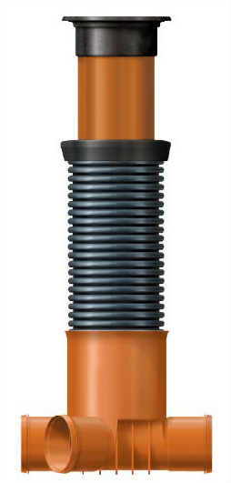
 | 934130104 | Ущільнююче гумове кільце 400 |  | 15.60
 | 3497100492 | Стержньова гофрована труба д.400 мм, довжина=2м |  | 91.00
 | 934130128 | Телескопічне ущільнююче кільце 400/315 |  | 28.00
 | 3496100891 | Кінета збірна 400/160 для ПВХ труб |  | 92.95

 | Вартість комплекту: |  |  | 297.75
Колодязі каналізаційні VK 600 мм
 | Артикул | Найменування | Розмір | Ціна EUR за шт.
 |  | Колодязь ПЕ VK-600 D-600мм, Н-1000мм | Колодязі доступні на складі у висотах 1000мм, 2000мм, 3000мм, інші розміри- під замовлення | 230.00
 |  | Труба стержньова д.600 двохстінна SN4, довжина 2000мм | діаметр внутр. 600мм / зовн. 652мм, довжина 2000мм | 370.00
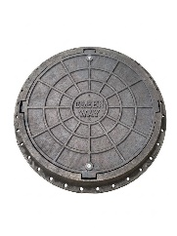 |  | Люк полімерний оглядового колодязя D600 (А15) чорний із запірним механізмом | Макс. навантаження: 1,5 тонни Розмір корпусу: 750*100 мм Діаметр кришки: 626 мм блокування: 2 замки Загальна маса: 12,65 кг Колір: Чорний, зелений | 48.00
Призначення
Поліетиленовий колодязь Ø600 мм призначений для використання в системах каналізації, дренажу та підземних інженерних мереж. Підходить для експлуатації у складних ґрунтових і кліматичних умовах.
Розміри та асортимент
Стандартна висота: 1 м / 2 м / 3 м
Можливість інтеграції в різні типи інженерних систем.
Конструктивні особливості
Кришка (люк) оснащена посадковим заглибленням під несучу трубу, що забезпечує рівномірну передачу навантаження та підвищує надійність конструкції.
 |  | Ключові переваги
Мала вага — простий і швидкий монтаж;
Абсолютна герметичність з’єднань;
Низька теплопровідність поліетилену;
Висока ударна міцність та пластичність матеріалу;
Стійкість до корозії, механічних пошкоджень та хімічно агресивних середовищ;
Морозостійкість та стійкість до ультрафіолету;
Тривалий термін експлуатації без втрати основних властивостей;
Мінімальні витрати на обслуговування.

ГОФРА РУМУН
03115, м.Київ, вул.Святошинська, 23
+38 (050) 311 73 06; +38 (097) 053 70 07; +38 (093) 141 00 11
e-mail: pn20ua@gmail.com www.pn20.com.ua

Труби гофровані з подвійною стінкою
для зовнішньої каналізації
Двостінні гофровані труби з муфтою та ущільнюючим кільцем використовуються в промислових та цивільних каналізаційних системах для рідин без тиску. Зовнішня поверхня труб структурована, що посилює кільцеву жорсткість і дає можливість прокладки трубопроводів на глибині до 10 метрів.
Зовнішня поверхня чорного кольору, зроблена з HDPE з UV захистом, внутрішня поверхня має білий колір.
Вбудована муфта разом з гумовим ущільнювачем EPDM має спеціальний профіль, що забезпечує ідеальну герметичність.
Асортимент:
-діаметри 110-400 мм, (до 1200 мм на запит)
-класи кільцевої жорсткості SN4, SN8
-стандартні відрізки 6 метрів корисної довжини

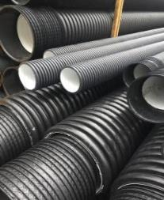
 | Діаметр зовн/внутр, | Довжина | Ціна з ПДВ за трубу L=6м з муфтою та ущільненням, EUR
 | мм | (м) | SN4 | SN8
 | 110/91 | Труба 6м |  | 29.90
 | 160/135 | Труба 6м | 46.15 | 54.10
 | 200/176 | Труба 6м | 60.50 | 78.25
 | 250/218 | Труба 6м | 94.00 | 144.00
 | 315/273 | Труба 6м | 151.15 | 194.60
 | 400/344 | Труба 6м | 243.30 | 307.85
 | 500/ | Труба 6м | 415.80 | 472.50
 | 630/ | Труба 6м | 619.50 | 730.38
 | 800/ | Труба 6м | 1029.00 | 1201.20

Труби гофровані з подвійною стінкою для дренажу

Двостінний гофрований дренаж DRENCOR із прорізами по всій окружності, в чорному або зеленому кольорі.
Труби діаметром 63-200 мм поставляються в бухтах довжиною 50 метрів (від D200 - бухти мають 25 м), кожна бухта має з одного кінця одну муфту.

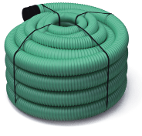
 | Діаметр, мм | Довжина (м) | Ціна з ПДВ за метр, EUR

 | 75 | 50 | 3.95
 | 110 | 50 | 5.35
 | 160 | 50 | 9.80
 | 200 | 50 | 15.45

ДРЕНАЖ РУМУН
03115, м.Київ, вул.Святошинська, 23
+38 (050) 311 73 06; +38 (097) 053 70 07; +38 (093) 141 00 11
e-mail: pn20ua@gmail.com www.pn20.com.ua

Труби гофровані з подвійною стінкою для дренажу

Двостінний гофрований дренаж DRENCOR із прорізами по всій окружності, в чорному або зеленому кольорі.
Труби діаметром 63-200 мм поставляються в бухтах довжиною 50 метрів (від D200 - бухти мають 25 м), кожна бухта має з одного кінця одну муфту.
Дренажні труби від TehnoWorld представлені двуслойной поліетиленовою трубою в бухтах
довжиною 50 метрів, діаметр 63 мм, 75 мм, 90 мм, 110 мм, 160 мм, 200 мм торговою маркою DRENCOR.
Виготовляються з прорізами по всьому колу, в чорному або зеленому кольорі. Кожна бухта має з одного кінця одну муфту.
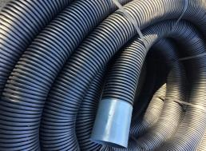

 | Діаметр, мм | Довжина (м) | Ціна з ПДВ за метр, EUR

 | 75 | 50 | 2.20
 | 110 | 50 | 3.50
 | 160 | 50 | 8.00
 | 200 | 50 | 12.00

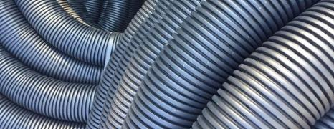


Труби гофровані з подвійною стінкою
для зовнішньої каналізації
Двостінні гофровані труби з муфтою та ущільнюючим кільцем використовуються в промислових та цивільних каналізаційних системах для рідин без тиску. Зовнішня поверхня труб структурована, що посилює кільцеву жорсткість і дає можливість прокладки трубопроводів на глибині до 10 метрів.
Зовнішня поверхня чорного кольору, зроблена з HDPE з UV захистом, внутрішня поверхня має білий колір.
Вбудована муфта разом з гумовим ущільнювачем EPDM має спеціальний профіль, що забезпечує ідеальну герметичність.
Асортимент:
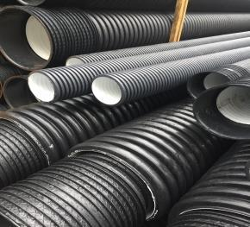
-діаметри 110-400 мм, (до 1200 мм на запит)
-класи кільцевої жорсткості SN4, SN8
-стандартні відрізки 6 метрів корисної довжини

 | Діаметр зовн/внутр, | Довжина | Ціна з ПДВ за трубу L=6м з муфтою та ущільненням, EUR
 | мм | (м) | SN4 | SN8
 | 110/91 | Труба 6м |  | 29.90
 | 160/135 | Труба 6м | 46.15 | 54.10
 | 200/176 | Труба 6м | 60.50 | 78.25
 | 250/218 | Труба 6м | 94.00 | 110.20
 | 315/273 | Труба 6м | 151.15 | 194.60
 | 400/344 | Труба 6м | 243.30 | 307.85

ПВХ РУМУН
03115, м.Київ, вул.Святошинська, 23
+38 (050) 311 73 06; +38 (097) 053 70 07; +38 (093) 141 00 11
e-mail: pn20ua@gmail.com www.pn20.com.ua

Труби ПВХ для зовнішньої каналізації

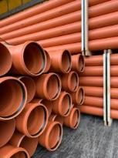
Труби багатошарові з ПВХ з розтрубом та ущільнюючим кільцем використовуються у зовнішніх мережах каналізації для збирання та транспортування побутових або змішаних стічних вод, промислових, сільсько-господарських рідин, тощо.
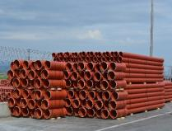 Асортимент:
-діаметри 110-630 мм
-класи кільцевої жорсткості SN2, SN4, SN8
-стандартні відрізки 1, 2, 3, 4, 5, 6 метрів монтажної або загальної довжини, інші розміри на запит.
Діаметр, мм | ТИП ЛЕГКИЙ SDR 51 (SN 2) |  | ТИП СЕРЕДНІЙ SDR 41 (SN 4) |  | ТИП ВАЖКИЙ SDR 34 (SN 8) |  | Довжина, мм

 | Товщина стінки, мм | багатошарові | Товщина стінки, мм | багатошарові | Товщина стінки, мм | багатошарові
 |  | Ціна з ПДВ, EUR /шт. |  | Ціна з ПДВ, EUR /шт. |  | Ціна з ПДВ, EUR /шт.
 | 2.2 | 4.80 | 3.2 | 5.40 | 3.2 | 6.35 | 1000
 | 2.2 | 9.35 | 3.2 | 10.60 | 3.2 | 12.45 | 2000
110 | 2.2 | 13.95 | 3.2 | 15.75 | 3.2 | 18.50 | 3000
 | 2.2 | 26.70 | 3.2 | 30.30 | 3.2 | 35.60 | 6000
 | 3.2 | 8.90 | 4 | 10.90 | 4.7 | 12.70 | 1000
 | 3.2 | 17.25 | 4 | 21.20 | 4.7 | 24.85 | 2000
160 | 3.2 | 25.55 | 4 | 31.50 | 4.7 | 37.00 | 3000
 | 3.2 | 49.05 | 4 | 60.55 | 4.7 | 71.25 | 6000
 | 3.9 | 14.80 | 4.9 | 17.15 | 5.9 | 22.40 | 1000
 | 3.9 | 28.75 | 4.9 | 33.40 | 5.9 | 43.95 | 2000
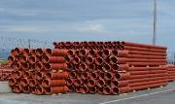
200 | 3.9 | 42.60 | 4.9 | 49.70 | 5.9 | 65.50 | 3000
 | 3.9 | 81.80 | 4.9 | 95.50 | 5.9 | 126.10 | 6000
 | 4.9 | 25.65 | 6.2 | 30.00 | 7.3 | 38.55 | 1000
 | 4.9 | 44.30 | 6.2 | 76.90 | 7.3 | 67.40 | 2000
250 | 4.9 | 67.60 | 6.2 | 76.90 | 7.3 | 99.95 | 3000
 | 4.9 | 130.70 | 6.2 | 145.25 | 7.3 | 191.75 | 6000
 | 6.2 | 41.45 | 7.7 | 51.65 | 9.2 | 64.25 | 1000
 | 6.2 | 70.45 | 7.7 | 88.40 | 9.2 | 110.95 | 2000
315 | 6.2 | 104.00 | 7.7 | 131.00 | 9.2 | 164.30 | 3000
 | 6.2 | 198.65 | 7.7 | 251.00 | 9.2 | 315.55 | 6000
 | 7.8 | 75.25 | 9.8 | 91.15 | 11.7 | 104.90 | 1000
 | 7.8 | 125.05 | 9.8 | 152.45 | 11.7 | 176.00 | 2000
400 | 7.8 | 184.80 | 9.8 | 225.85 | 11.7 | 261.65 | 3000
 | 7.8 | 352.90 | 9.8 | 432.65 | 11.7 | 501.20 | 6000

КОЛОДЯЗЬ 1000
м.Київ, вул.Святошинська, 23
тел. +38 050-311-73-06;
097-053-70-07; 093-141-00-11;
e-mail: pn20ua@gmail.com www.vul-kan.com


Полімерпіщані колодязі VULKAN
Пропонуємо Вам композитний колодязь VULKAN, власного виробництва.
Діаметр - 1000 мм.
Призначення: каналізація, дренаж.
Переваги та особливості колодязя VULKAN
Витримує навантаження до 25 тонн
Швидкий і простий монтаж завдякі системі з'єднання- "шип-паз"
Монтаж колодязю не потребує використання спецтехніки
Має низьке водо- поглинання, морозостійкий
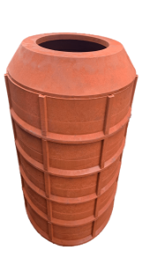

Композитний матеріал має високу ударостійкість
Гарантований термін експлуатації 50 років та більше

Елементи колодязя VULKAN
Найменування |  |  | Зовнішній розмір корпусу, D (мм) | Висота виробу, h (мм) | Лаз, D (мм) | Загальна вага, кг | Ціна, грн з ПДВ
 | 1. Перехідний конус VULKAN ПК1090 (навантаження 25 тонн) |  | 1065 | 140 | 600 | 55 | 2550.00
 | 2. Кільце колодязя VULKAN КК1090 (навантаження 25 тонн) |  | 1100 | 200…210 | 930 | 44 | 2490.00
УВАГА! Можлива перфорація кілець для дренажу
 | 3. Дно колодязя VULKAN ДК1090 (навантаження 25 тонн) |  | 1065 | 40…50 |  | 42 | 2490.00

Колодязі каналізаційні 600 мм
Найменування |  |  |  | Розмір |  |  | Ціна EUR за шт.
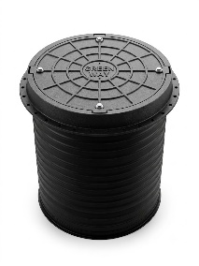 |  | Колодязь ПЕ VK-600 D-600мм, Н-1000мм |  | Колодязі доступні на складі у висотах 1000мм, 2000мм, 3000мм, інші розміри- під замовлення |  |  | 230.00
 |  | Труба стержньова д.600 двохстінна SN4, довжина 2000мм |  | діаметр внутр. 600мм / зовн. 652мм, довжина 2000мм |  |  | 370.00
 |  | Люк полімерний оглядового колодязя D600 (А15) чорний із запірним механізмом |  | Макс. навантаження: 1,5 тонни Розмір корпусу: 750*100 мм Діаметр кришки: 626 мм блокування: 2 замки Загальна маса: 12,65 кг Колір: Чорний, зелений |  |  | 48.00

 | З питань придбання звертайтесь у відділ продажу:
 | + 38 050 311 73 06 |  | +38 097 053 70 07

ЛЮКИ
м.Київ, вул.Святошинська, 23
тел. +38 050-311-73-06;
097-053-70-07; 093-141-00-11;
e-mail: pn20ua@gmail.com www.vul-kan.com

Полімерпіщані люки VULKAN
Полімерпіщані люки VULKAN встановлюються на: кабельні оглядові колодязі, газопроводи, каналізацію на тротуарах, в зелених зонах і тротуарах, автостоянках. Застосовуються в заміській і міжміській забудові, садах, міських парках і скверах.
НАЗВА |  | Колір | Розмір, мм |  | Вага комплекту кг | ЦІНА (грн)
 |  |  | Корпус | Кришка
ЛЮКІ САДОВІ ТА ЛЕГКІ
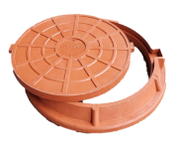 | Люк каналізаційний садовий "Україна" | чорний | 760 | 625 | 17 | 888.00
 |  | кольоровий |  |  |  | 996.00
 | Люк каналізаційний садовий VULKAN (18кг) | чорний | 760 | 625 | 19 | 1,020.00
 |  | кольоровий |  |  |  | 1,164.00
 | Легкий люк каналізаційний (А15Л) 1,5 т. | чорний | 760 | 625 | 24 | 1,284.00
 |  | кольоровий |  |  |  | 1,452.00
ЛЮКІ Д. 315 мм та 400мм
 | Люк каналізаційний Ø315 - 1,5т. | чорний | 340 | 310 | 7 | 492.00
 |  | кольоровий |  |  |  | 552.00
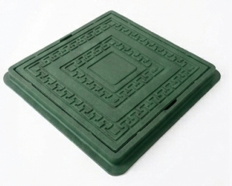 | Люк квадратний ревізійний 400×400 ММ (А15) | чорний | 400 | 330 | 7 | 468.00
 |  | кольоровий |  |  |  | 528.00
ЛЮКІ ПОСИЛЕНІ, СЕРЕДНІ ТА ВАЖКІ
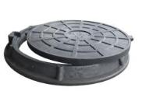 | Люк каналізаційний посилений (А15П) 4,5 т | чорний | 760 | 625 | 34 | 1,716.00
 |  | кольоровий |  |  |  | 1,860.00
 | Люк каналізаційний середній (B125) 12,5 т | чорний | 750 | 630 | 45 | 2,532.00
 |  | кольоровий |  |  |  | 2,712.00
 | Каналізаційний люк важкий (C250) 25 т чорний | чорний | 750 | 630 | 55 | 3,228.00
 | Люк каналізаційний полімерпіщаний магістральний 40 т (D 400) | чорний | 825 | 665 | 100 | 5,496.00
ЛЮКИ ЗБІЛЬШЕНОГО ДІАМЕТРУ (0,98 м)
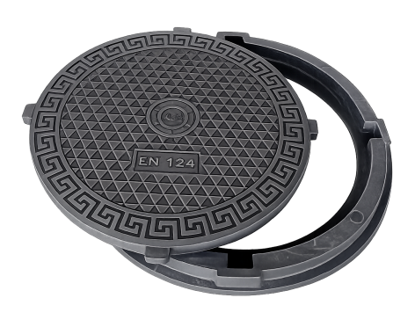 | Люк каналізаційний "Мексика" (А15) 1,5т | чорний | 980 | 820 | 50 | 2,652.00
 |  | кольоровий |  |  |  | 3,024.00
 | Люк каналізаційний "Мексика" (В125) 12,5т | чорний | 980 | 820 | 85 | 4,344.00
 |  | кольоровий |  |  |  | 4,992.00
ЛЮКІ КВАДРАТНІ 740*740
 | Люк каналізаційний квадратний 740*740 садовий "ЧЕРЕПАХА" | чорний | 740 | 600 | 24 | 1,260.00
 |  | кольоровий |  |  |  | 1,428.00
 | Люк каналізаційний квадратний посилений 740*740 (А15) 4т | чорний | 740 | 600 | 30 | 1,572.00
 |  | кольоровий |  |  |  | 1,728.00
 | Люк каналізаційний квадратний середній 740*740 (В125) 12,5 | чорний | 740 | 600 | 60 | 3,312.00
ЛЮКІ КВАДРАТНІ 670*670 мм з круглою кришкою
 | Люк каналізаційний квадратний легкий 670*670 мм садовий "МРІЯ БРУКІВЩИКА" НОВИНКА!!! | чорний | 670 |  | 50 | 1,160.00
 |  | кольоровий |  |  |  | 1,310.00
 | Люк каналізаційний квадратний з круглою кришкою легкий 670*670 мм (А15Л) до 3т | чорний | 670 |  | 40 | 1,340.00
 |  | кольоровий |  |  |  | 1,530.00
ЛЮКІ ПРЯМОКУТНІ 490*540 мм (кр.400*450мм)
 | Люк прямокутний садовий 490*450 мм (кр 400*450мм) "ТЕТРІС" | чорний | 490*540 | 400*450 | 80 | 670.00
 |  | кольоровий |  |  |  | 750.00
ЛЮК ДРЕНАЖНИЙ КРУГЛИЙ
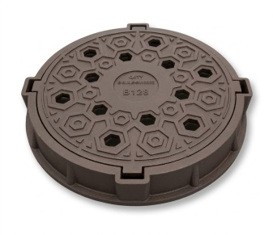 | Люк дренажний середній (B125) 12,5 т | чорний | 750 | 630 | 53 | 3,060.00
ТЕЛЕСКОПИ КАНАЛІЗАЦІЙНІ 315 VULKAN
 | Телескоп 315/ 1,5т з полімерпіщаним круглим люком НОВИНКА!!! | чорний | 340 | 310 | 9 | 1,716.00
 |  | кольоровий |  |  |  | 1,782.00

УСІ ЛЮКИ МОЖЛИВО УКОМПЛЕКТУВАТИ ЗАМКОМ (ЗАПІРНИМ МЕХІАНІЗМОМ) ДОДАТКОВО + 100,00 грн
Також в асортименті колодязі каналізаційні 315мм; 400мм; 680мм; 1000мм. Труби каналізаційні ПВХ та ПП (гофровані). Дренажні труби діаметром 50мм; 80мм; 100мм; 160мм; 200мм та ін. (різного ступеня навантаження та різним градусом перфорації). Дренажні блоки (тунелі) та багато іншого.

